Instrumentet
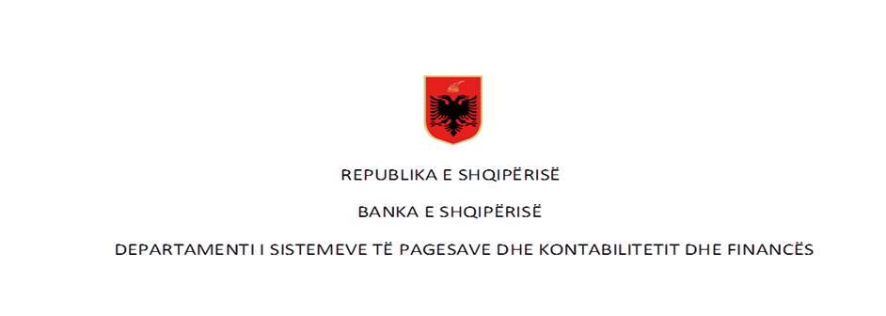

 | Pagesat me para elektronike në vite - Numër dhe Vlerë (në milion LEK)

Rubrika | Pagesat sipas instrumentit | Viti 2017* |  | Viti 2018** |  | Viti 2019 |  | Viti 2020 |  | Viti 2021 |  | Viti 2022 |  | Viti 2023
 |  | Numër | Vlera | Numër | Vlera | Numër | Vlera | Numër | Vlera | Numër | Vlera | Numër | Vlera | Numër | Vlera
I | Pagesa me para elektronike (1+2) | 1,030,371 | 2,562.12 | 1,780,102 | 4,578.71 | 2,782,775 | 7,734.52 | 3,798,822 | 10,792.96 | 6,801,341 | 15,628.39 | 10,216,680 | 45,347.51 | 14,056,000 | 91,623.50
 | 1-Pagesat me para elektronike nëpërmjet një karte | - | - | - | - | - | - | - | - | - | - | - | - | 6,590 | 30.34
 | 2- Pagesat me para elektronike të tjera | 1,030,371 | 2,065.26 | 1,780,102 | 4,578.71 | 2,782,775 | 7,734.52 | 3,798,822 | 10,792.96 | 6,801,341 | 15,628.39 | 10,216,680 | 45,347.51 | 14,049,410 | 91,593.15

 | Pagesat sipas instrumentit për vitin 2023

Rubrika | Pagesat sipas instrumentit (Në numër) | Viti 2024 |  |  |  | Totali 2024
 |  | T1 | T2 | T3 | T4
I | Pagesa me para elektronike (1+2) | 3,806,260 | - | - | - | 3,806,260
 | 1-Pagesat me para elektronike nëpërmjet një karte | 2,123 |  |  |  | 2,123
 | 2- Pagesat me para elektronike të tjera | 3,804,137 |  |  |  | 3,804,137
 |  |  |  |  |  | Totali 2024
Rubrika | Pagesës sipas instrumentit (në vlerë - në milion lekë) | Viti 2024
 |  | T1 | T2 | T3 | T4
I | Pagesa me para elektronike (1+2) | 20,969 | - | - | - | 20,969.10
 | 1-pagesat me para elektronike nëpërmjet një karte | 9 |  |  |  | 8.80
 | 2- pagesat me para elektronike të tjera | 20,960 |  |  |  | 20,960.30
Të dhenat jane subjekt rishikimi.
Të dhënat nuk janë audituar nga Banka e Shqipërisë
*Paraja elektronike per vitin 2017 (periudha Janar-Shtator), ** Paraja elektronike e agreguar fillon te raportohet ne muajin Mars 2018.

